6時スタート
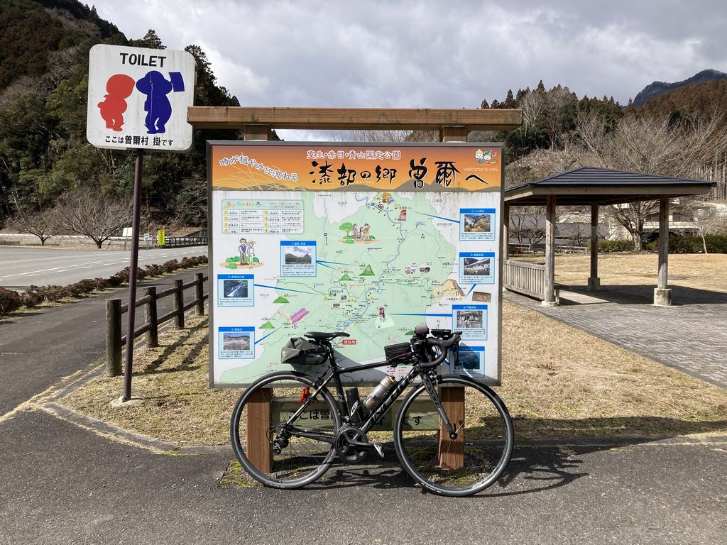
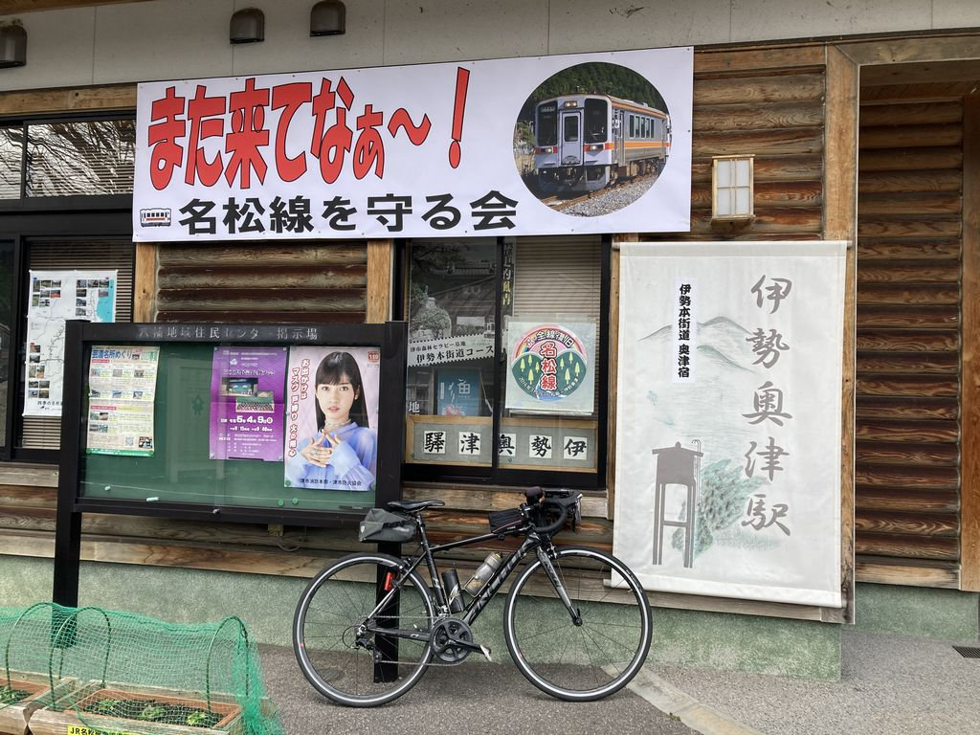
2022BRM312近畿200km守山 曽爾御杖 |  |  |  |  | 2023/3/12 6:00スタート |  | 日出6:12、日入18:01 |  |  | Ver.1.0.2
 |  |  |  | × | ←標識・案内看板等なし |  |  |  |  | 2023/3/2
 | 形状 | 信号 | ポイント | 標識 | 現在地からの進行先 |  | 現在地までの |  | 備考 | PC間
 |  |  |  |  | 方角 | 道路 | 区間 | 合計
1 | | |  | えんまどう公園 |  | 南方向 | 市道 | 0.0 | 0.0 | 公園を出て南方向へ | 0.0
2 | 十 | S | 焔魔堂町西S |  | 左折 | 県道145 | 0.1 | 0.1
3 | 十 | S | 高野S |  | 左折 | R1→県道4→県道13 | 3.7 | 3.8 | 青看板の「甲賀」方向へ
4 | ┤ | S | 三雲駅口S |  | 左折 | 市道 | 10.7 | 14.5
5 | 十 |  |  | × | 左折 | 市道 | 0.2 | 14.7 | 正面にJR三雲駅が見える交差点を左折
6 | 十 |  |  | × | 右折 | 県道122 | 5.0 | 19.7
7 | | | S | 三大寺北S |  | 直進 | 県道4 | 0.1 | 19.8 | 青看板の「伊賀、​甲南」方向へ
8 | 十 | S | 野尻S |  | 右折 | 県道134 | 5.2 | 25.0
9 | 十 | S | 野川南S |  | 右折 | 県道775→県道49 | 4.2 | 29.2 | 青看板の「阿山」方向へ
10 | 十 | S | 西之沢S |  | 右折 | R25 | 9.6 | 38.8 | 青看板の「上野」方向へ
11 | 十 | S | 印代S |  | 直進 | 県道138 | 4.7 | 43.5 | 青看板の「木津、上野市街」方向へ
12 | 十 | S | 小田西S |  | 左折 | R163→R422 | 2.4 | 45.9 | 青看板の「上野、名張」方向へ
13 | 十 | S | 八幡S |  | 直進 | R368 | 2.1 | 48.0 | 青看板の「名張」方向へ
14 | ┤ | S | 菖蒲池S |  | 左折 | 市道 | 5.7 | 53.7 | 青看板の「蔵縄手」方向へ（旧国道368号）
15 | Y | S | 西原S |  | 左方向 | 市道 | 6.3 | 60.0
16 | 十 | S | 桔梗が丘2S |  | 右折 | R165 | 1.3 | 61.3
17 | 十 | S | 夏見S |  | 左折 | 県道691 | 3.1 | 64.4
18 | 十 | S | 夏見橋北詰S |  | 右折 | 県道81 | 0.3 | 64.7 | 青看板の「曽爾」方向へ
19 | Y |  |  |  | 右方向 | 県道81 | 3.0 | 67.7 | 赤い橋を渡る
20 | | |  | フォトコントロール1 掛公園 |  | 右側 | 県道81 | 18.1 | 85.8 | 自分のバイクと「漆部の郷 曽爾へ」の看板を撮影 ゴール受付でスタッフに写真を提示してください
21 | 十 | S |  |  | 左折 | R369 | 0.1 | 85.9 | 青看板の「松阪、御杖」方向へ
22 | 十 | S | 敷津S |  | 右折 | R368 | 11.9 | 97.8 | 青看板の「松阪」方向へ、左側に「道の駅 御杖」
23 | ├ |  |  |  | 右折 | 県道695 | 6.0 | 103.8 | 青看板の「川上」方向へ、右折後すぐに次のポイント
24 | ┤ |  |  | × | 左折 | 市道 | 0.0 | 103.8
25 | | |  | フォトコントロール2 伊勢奥津駅 |  | 左側 | 市道 | 0.2 | 104.0 | 自分のバイクと「また来てなぁ～！」の横断幕を撮影 ゴール受付でスタッフに写真を提示してください
26 | T |  |  | × | 左折 | 市道 | 0.1 | 104.1
27 | T |  |  | × | 右折 | R368 | 0.3 | 104.4 | JR名松線の踏切を渡って右折
28 | 十 | S | 奥津S |  | 左折 | 県道15 | 0.5 | 104.9 | 青看板の「白山」方向へ
29 | T |  |  |  | 右折 | 県道15 | 5.5 | 110.4 | 青看板の「久居、白山」方向へ
30 | ┤ |  |  |  | 左折 | 県道663→県道662→県道661 | 16.4 | 126.8 | 青看板の「国道165号」方向へ
31 | 十 | S | PC1 ファミリーマート 津白山町店 （大三S） |  | 右側 （左折） | R165 | 1.8 | 128.6 | OPEN 9:48、CLOSE 14:36 レシート取得してブルベカードに通過時刻を自分で記入 ゴール受付でスタッフにレシートを提示してください ブルベカード記入後、駐車場北側のR165に出て、 大三Sを西方向へ（名張方向へ） | 128.6
32 | ┤ |  |  | × | 左折 | 市道→県道56 | 17.4 | 146.0 | 左折後すぐに上り
33 | 十 |  |  | × | 左折 | 県道56→県道2 | 12.3 | 158.3
34 | T |  |  |  | 右折 | 県道2 | 3.0 | 161.3 | 青看板の「名阪国道」方向へ
35 | ├ |  |  |  | 右折 | 県道146→県道133 | 0.7 | 162.0 | 青看板の「下柘植I.C」方向へ
36 | ├ |  |  | × | 右折 | 市道 | 5.6 | 167.6
37 | T |  |  |  | 右折 | 県道50 | 4.1 | 171.7 | 青看板の「甲南」方向へ、右折後すぐに次のポイント
38 | ┤ |  |  | × | 左折 | 市道 | 0.1 | 171.8
39 | T |  |  | × | 左折 | 県道134 | 1.9 | 173.7
40 | 十 | S | 野川南S |  | 右折 | 県道134 | 1.4 | 175.1 | ここから往路と同じ道
41 | 十 | S | 野尻S |  | 左折 | 県道4 | 4.1 | 179.2 | 青看板の「水口」方向へ
42 | | | S | 三大寺北S |  | 直進 | 県道122 | 5.2 | 184.4
43 | 十 |  |  | × | 左折 | 市道 | 0.2 | 184.6 | 杣川を渡る橋の手前で左折
44 | 十 |  |  | × | 右折 | 市道 | 4.9 | 189.5
45 | T | S | 三雲駅口S |  | 右折 | 県道13→県道4→R1 | 0.2 | 189.7
46 | 十 | S | 高野S |  | 右折 | 県道145 | 10.8 | 200.5 | 青看板の「国道8号」方向へ
47 | | |  | Finish ファミリーマート 栗東出庭店 |  | 左側 | 県道145 | 1.8 | 202.3 | OPEN 11:53、CLOSE 19:30 レシート取得してブルベカードに通過時刻を自分で記入 ゴール受付でスタッフにレシートを提示してください ブルベカード記入後、直進 ここで取得したレシートの時刻からスタート時刻を差し引いた時間が完走時間です。 | 73.7
48 | 十 | S |  | × | 左折 | 市道 | 1.3 | 203.6
49 | | |  | ゴール受付 エルセンター （守山市生涯学習・教育支援センター） ミーティングルーム2 |  | 右側 | 市道 | 0.2 | 203.8 | ゴール受付時間 14:00～21:45 駐輪場に駐輪してください。 ブルベカードに以下の項目を自分で記入 ・メダルを購入するか不要か（メダル代1000円） ・完走時間 ・署名（住所、名前、記入内容に間違いがないことを確認してサインしてください） PCと通過チェックで取得したレシートをスタッフに提示 フォトコントロールの写真をスタッフに提示 記入済みのブルベカードをスタッフに提出

フォトコントロール1 掛公園 |  |  |  |  |  |  | フォトコントロール2 伊勢奥津駅
自分のバイクと「漆部の郷 曽爾へ」の看板を撮影してください。 |  |  |  |  |  |  | 自分のバイクと「また来てなぁ～！」の横断幕を撮影してください。
撮影した写真をゴール受付でスタッフに提示してください。 |  |  |  |  |  |  | 撮影した写真をゴール受付でスタッフに提示してください。

